Sheet1
Alkalmazott szűrők: Highlighted nem egyezik ezzel: (Üres) Mandatory egyezik ezzel: Yes LSP egyezik ezzel: Maersk TO_assigned_status_date ekkori vagy későbbi a következőnél: 2025.12.01. 0:00:00 és dátuma korábbi, mint 2026.01.24. 0:00:00 Canceled_shipment egyezik ezzel: N

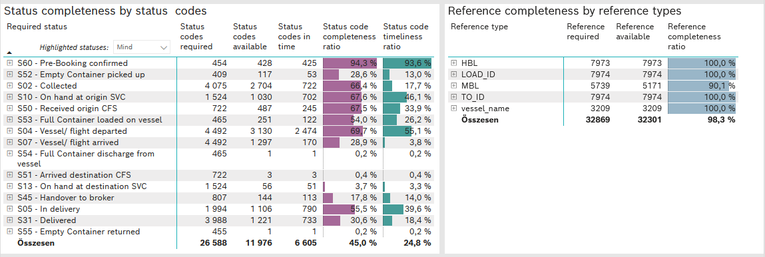
Required status | STATUS_TYPE | Service_Provider | Status codes required | Status codes available | Status codes in time | Status code completeness ratio | Status code timeliness ratio
S60 - Pre-Booking confirmed | Actual | 0000056066 - Maersk | 454 | 428 | 425 | 94.3 % | 93.6 %
S52 - Empty Container picked up | Actual | 0000056066 - Maersk | 409 | 117 | 53 | 28.6 % | 13.0 %
S02 - Collected | Actual | 0000056066 - Maersk | 2,242 | 1,293 | 722 | 57.7 % | 32.2 %
S02 - Collected | Estimated | 0000056066 - Maersk | 1,833 | 1,411 | 0 | 77.0 % | 0.0 %
S10 - On hand at origin SVC | Actual | 0000056066 - Maersk | 1,524 | 1,030 | 702 | 67.6 % | 46.1 %
S50 - Received origin CFS | Actual | 0000056066 - Maersk | 722 | 487 | 245 | 67.5 % | 33.9 %
S53 - Full Container loaded on vessel | Actual | 0000056066 - Maersk | 465 | 251 | 122 | 54.0 % | 26.2 %
S04 - Vessel/ flight departed | Actual | 0000056066 - Maersk | 2,246 | 1,348 | 1,333 | 60.0 % | 59.3 %
S04 - Vessel/ flight departed | Estimated | 0000056066 - Maersk | 2,246 | 1,782 | 1,141 | 79.3 % | 50.8 %
S07 - Vessel/ flight arrived | Actual | 0000056066 - Maersk | 2,246 | 106 | 104 | 4.7 % | 4.6 %
S07 - Vessel/ flight arrived | Estimated | 0000056066 - Maersk | 2,246 | 1,191 | 66 | 53.0 % | 2.9 %
S54 - Full Container discharge from vessel | Actual | 0000056066 - Maersk | 465 | 1 | 1 | 0.2 % | 0.2 %
S51 - Arrived destination CFS | Actual | 0000056066 - Maersk | 722 | 3 | 3 | 0.4 % | 0.4 %
S13 - On hand at destination SVC | Actual | 0000056066 - Maersk | 1,524 | 56 | 51 | 3.7 % | 3.3 %
S45 - Handover to broker | Actual | 0000056066 - Maersk | 532 | 51 | 51 | 9.6 % | 9.6 %
S45 - Handover to broker | Estimated | 0000056066 - Maersk | 275 | 93 | 62 | 33.8 % | 22.5 %
S05 - In delivery | Actual | 0000056066 - Maersk | 1,994 | 1,106 | 790 | 55.5 % | 39.6 %
S31 - Delivered | Actual | 0000056066 - Maersk | 1,994 | 3 | 3 | 0.2 % | 0.2 %
S31 - Delivered | Estimated | 0000056066 - Maersk | 1,994 | 1,218 | 730 | 61.1 % | 36.6 %
S55 - Empty Container returned | Actual | 0000056066 - Maersk | 455 | 1 | 1 | 0.2 % | 0.2 %

